Modelo de Oferta
ANEXO C)
FORMULARIO DE OFERTA
 |  |  |  |  | PEDIDO: | POE DE-041-2023

TRIBUNAL SUPREMO ELECTORAL |  |  |  |  | NOG:

NOMBRE DEL PROVEEDOR
O RAZÓN SOCIAL: |  |  |  |  |  | NIT:

DIRECCIÓN: |  |  |  |  |  | TEL:

TIPO y/o TIEMPO DE GARANTÍA |  |  |  | NOMBRE DEL CONTACTO DIRECTO EN LA EMPRESA

 |  |  |  | CORREO ELECTRÓNICO DEL CONTACTO DIRECTO EN LA EMPRESA

1 | 2 | 3 | 4 |  | 5 | 6
CANTIDAD | UNIDAD DE MEDIDA | MARCA | DESCRIPCIÓN |  | PRECIO POR UNIDAD | TOTAL
1 | SERVICIO |  | CONTRATACIÓN DE SERVICIO DE ELABORACIÓN E IMPRESIÓN DE 64,200 BOLSAS DE PLÁSTICO BIODEGRADABLES DOBLE FUELLE CON LEYENDA “PAPELETAS SIN UTILIZAR”; CON CARGO AL PRESUPUESTO PARA ELECCIONES GENERALES CORRESPONDIENTES AL AÑO 2023 |  | Q- | Q-

 |  |  | ESPECIFICACIONES TÉCNICAS
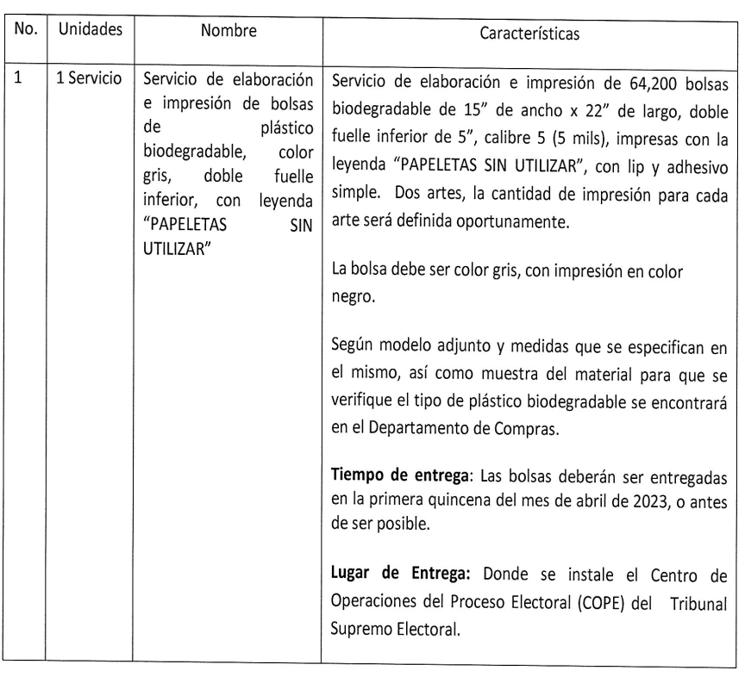

 |  |  | VALOR TOTAL DE LA OFERTA |  |  | Q-

VALOR TOTAL EN LETRAS:

OFERTA PRESENTADA POR:
 |  |  |  |  | FECHA:
NOMBRE DEL PROPIETARIO O REPRESENTANTE LEGAL QUE PRESENTA LA OFERTA

FIRMA DEL OFERENTE Y SELLO DE LA EMPRESA
 |  |  | FIRMA
TIEMPO DE ENTREGA A PARTIR DE LA NOTIFICACION DE LA ORDEN DE COMPRA:
 |  |  |  |  | SELLO
Las bases del presente concurso pueden obtenerse a través del sitio web oficial del Tribunal Supremo Electoral www.tse.org.gt

